Format CV (Java,PHP)
 | LAMPART Co., Ltd Tầng 12, 117-119 Lý Chính Thắng, Phường Võ Thị Sáu, Quận 3, Thành phố Hồ Chí Minh Tell: 028-3990-3296 or 028-3990-3297 Email: recruit@lampart-vn.com

 | INTERNSHIP APPLICATION FORM (For registration, please e-mail us at recruit@lampart-vn.com)

APPLIED: Developer Internship program

PERSONAL INFORMATION
Full name | TRƯƠNG TẤN DUY |  |  |  |  | 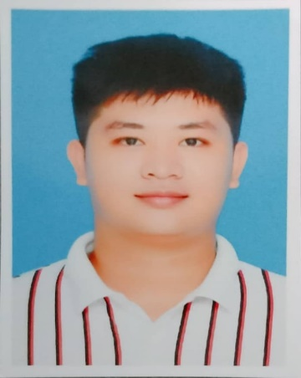 Please attach a recent Photograph here.
Address | 264/10/20/12A Lê Văn Lương, phường Tân Hưng, quận 7, TP HCM
Number phone | 0367911000
Email | duytruong389@gmail.com
Date of Birth | 09/09/1999 | Gender | Male Female

EDUCATION
University / College |  | Department | Major | Year (ex: 3th, 4th) | GPA | Graduation time
University |  | Công nghệ thông tin | Công nghệ thông tin | 4th | C | 2021

SKILLS SUMMARY
Rank Legends:
1 = Beginner (start to learn)
2 = Novice (theory only, no experience)
3 = Competent (be able to do well)
4 = Proficient (skilled and experienced)
5 = Expert (high level of knowledge and experience)

Programming Languages

I. Web programming
Skill |  |  | Moths of experience |  | Rank (1- 5)
Java | java core: syntax, java OOP, Generic, Lambda, collections framework…
 | Junit test
 | ORM (Object Relational Mapping): Hibernate, Doma
 | Spring Core (Bean, Annotations, …)
 | Spring Security
 | Spring REST
 | Spring Boot
 | Spring AOP
 | Thymeleaf

PHP | PHP core |  |  |  | 2
 | Codeigniter framework
 | Zend framework
 | Laravel framework |  |  |  | 2
 | Wordpress CMS

Java script/CSS | Bootstrap |  |  |  | 2
 | CSS |  |  |  | 2
 | AngularJS
 | VueJs

II. Design Methodology
Skill |  |  | Moths of experience |  | Rank (1- 5)
UML: Use case, sequence diagram, … |  |  |  |  | 2
ORM

IV. Database
Skill |  |  | Moths of experience |  | Rank (1- 5)
MySQL |  |  |  |  | 2
SQL Server |  |  |  |  | 2
Oracle
MongoDB

V. Networking/ Server
Skill |  |  | Moths of experience |  | Rank (1- 5)
Put specific skills

VI. Other Languages/skill
Skill |  |  | Moths of experience |  | Rank (1- 5)
Put specific skills

1, Have you ever joined in any internship program/ training courses at Companies before?,
Bạn đã tham gia vào chương trình thực tập/chương trình đào tạo nào trước đây chưa?
Choose answer

2, If Anwser is [Yes], Please detail company name: …......................................................................................
Nếu câu trả lời là [Yes], vui lòng điền tên công ty bạn đã tham gia

3, Is the internship a compulsory requirement at your university/college?
Thực tập thực tế có bắt buộc tại trường đại học/cao đẳng của bạn không?
Yes

4, If Anwser is [Yes], Please detail the duration you are need to join intership: …...............weeks |  |  |  | 4 weeks
Nếu câu trả lời là [Yes], vui lòng điền thời gian thực tập

5, How many day a week you can work? |  |  | 5 | …........... | Days/week
Bạn có thể thực tập bao nhiêu ngày 1 tuần? |  |  | Other ( if any)

6, Can you work as a official staff after internship?
Bạn có thể làm việc như nhân viên chính thức sau thời gian thực tập không?
Yes

7, How many day a week you can work after internship? |  |  | 5 | …........... | Days/week
Bạn có thể làm việc bao nhiêu ngày 1 tuần sau thời gian thực tập? |  |  | Other ( if any)

Signature | Trương Tấn Duy |  |  | Date: | 13/11/2021

